Sheet1
 |  |  |  |  | Số :
 |  |  | PHIẾU YÊU CẦU MUA VẬT TƯ |  |  | PR
Đơn vị đề nghị: TRUNG TÂM R&D CHIẾU SÁNG
TT | Mã sap | Tên sap | Tên vật tư phụ tùng, thông số kỹ thuật | Xuất xứ | ĐVT | Số lượng | Thời gian cần | Ghi chú | Hình ảnh( Đúng theo hình) | Link mua hàng
I | Vật tư phân tích, đánh giá mẫu - nghiên cứu đề tài khoa học |  |  |  |  |  |  |  |  | Ưu tiên | phụ
1 | 00081502 | Inverter Solis Off-grid, Single Phase, Low Voltage (Solis S5-EO1P5K-48) | Model: S5-EO1P5K-48 Off-grid Output: Nominal Output Power (Công suất danh định): 5000 W Grid Parameter: Max. Grid input Current (Dòng điện lưới vào tối đa): 80A PV Input : Max. Input Power (Công suất đầu vào tối đa): 5500 Wp MPPT Voltage Range (Dải điện áp MPPT): 90V - 480V Battery Parameter Battery Type (Loại pin): Lithium-ion/Lead-acid Nominal Battery Voltage (Điện áp danh định của pin): 48V Efficiency Max. Efficiency (Hiệu suất tối đa): 96.6% General Data Size (Kích thước): 335 mm x 450 mm x 160 mm Weight (Khối lượng): 14 kg Ingress Protection Grade: IP21 | Solis | Pcs | 1 | 2024-12-10 | Mua Nội Địa | 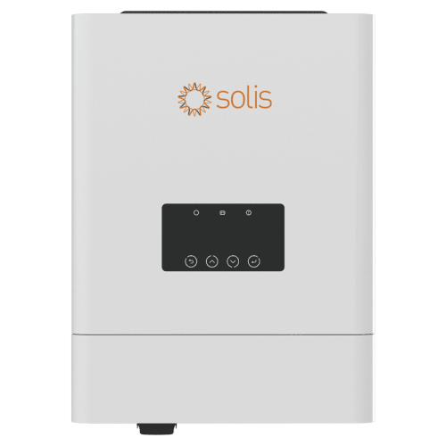 | Hùng Việt - Hà Nội | MECOSUN - TP.HCM
2 | 00081503 | Solis Single Phase Grid-Tied Inverters (Solis S6-GR1P3.6K-M) | Model: S6-GR1P3.6K-M DC Input: Max DC input power: 5400W Max input current: 19A AC output power: Max DC output power: 3600W Max AC output current: 16A Ficiency: Max convertsion efficiency: 97.3% General Parameters: Protection degree: IP66 Size(W*H*D)mm: 310*337*160 eight: 8.1kg |  | Pcs | 1 |  |  | 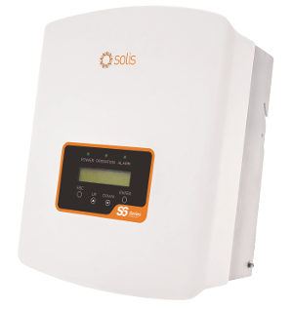 | Hùng Việt - Hà Nội | Solis Việt Nam - TP HCM
3 | 00081504 | Inverter Thinkpower On grid, Single Phase Grid Tie Inverter (Thinkpower S3600TL) | Model: S3600TL DC Input: Max DC input power: 5400W Max input current: 13A AC output power: Max DC output power: 3600W Max AC output current: 16A Ficiency: Max convertsion efficiency: 97.8% General Parameters: Protection degree: IP65 Size(L*W*H)mm: 434*340*115 eight: 8kg | Think Power | Pcs | 1 |  |  | 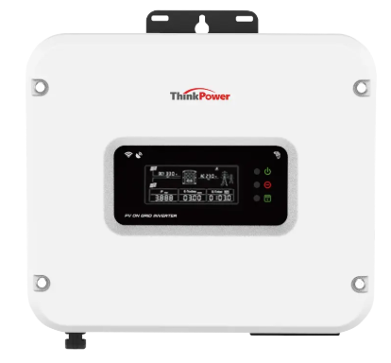 | Sunmin Solar - Nghệ An | Thành Phong - Thái Bình
4 | 00081505 | Inverter hòa lưới INVT XG Series 1 pha 3kW, 5kW (INVT XG3KTL-S) | Model: XG3KTL-S DC Input: Max DC input power: 4500W Max input current: 20A AC output power: Max DC output power: 3300W Max AC output current: 15A Ficiency: Max convertsion efficiency: 97.6% General Parameters: Protection degree: IP66 Size(W*H*D)mm: 270*250*130 eight: 6kg | INVT | Pcs | 1 |  |  | 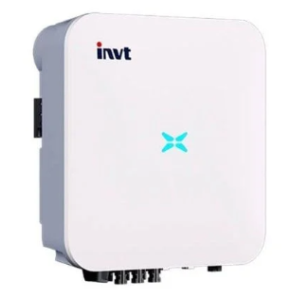 | Đạt solar - Hà Nội
Mục đích sử dụng : Phục vụ nghiên cứu đề tài khoa học
Duyệt |  |  | ĐƠN VỊ MUA HÀNG |  |  | Ngày 03 tháng 12 năm 2024 ĐƠN VỊ ĐỀ NGHỊ
 |  |  | KDVT |  |  | Nguyễn Hồng Thu
(*): Đơn vị mua hàng ghi
RĐ.QT09.BM04 Ban hành lần 1

